상품제안서
프로디아 소가죽 여권케이스 | 상품코드: S36931

 |  |  |  |  |  |  | 02-713-8555 | www.synergygift.co.kr
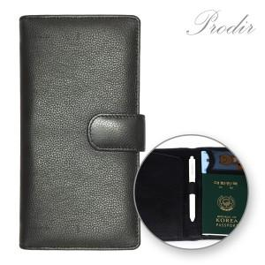

【상세/제작정보】 | <p>- 부드러운 천연 소가죽</p><p><br>- 편리한 수납공간<br>- 비행기 티켓, 명함,신분증,여권,현금 휴대</p><p>&nbsp;</p><p>※이니셜 인쇄는 현재 불가합니다</p>

【인쇄/포장옵션】 | 불박 / 포장지포장

【공급단가】 | 수량 | 30~ | 50~ | 100~ | 500~ | 1,000~
*VAT별도 | 단가 | 15,000원 | 14,200원 | 13,000원 | 11,970원 | 11,760원

【상품 URL】 | https://www.synergygift.co.kr:443/src/goods_detail.php?gdno=36931

